상품제안서
락앤락 저소음 휠 캐리어 20인치 | 상품코드: S47319

 |  |  |  |  |  |  | 02-713-8555 | www.synergygift.co.kr
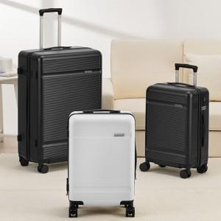 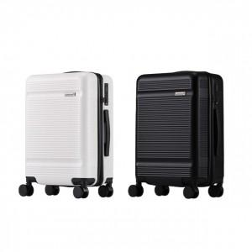

【상세/제작정보】

【인쇄/포장옵션】 | 인쇄불가 / 포장불가능

【공급단가】 | 수량 | 10~ | 50~ | 100~ | 300~ | 500~
*VAT별도 | 단가 | 50,200원 | 49,040원 | 47,500원 | 45,180원 | 44,410원

【상품 URL】 | https://www.synergygift.co.kr:443/src/goods_detail.php?gdno=47319

